A-3
TITULO

 | Proyecto
 | Coach
 | Equipo
 | Area
¿Por qué estamos hablando de este problema?
1. ANTECEDENTES :
¿Cuál es la propuesta para alcanzar el estado deseado?
¿Cómo afectan tus medidas propuestas la causa raíz para alcanzar los objetivos?
5. MEJORA PROPUESTA :

¿Cómo estamos hoy en día?
¿Cuál es el problema?
2. SITUACIÓN ACTUAL :

¿Qué actividades serán requeridas para la implementación y quien será responsable de qué y cuándo?
¿Cuáles son los indicadores de desempeño o progreso?
6. PLAN (BENEFICIOS ESPERADOS Y RECURSOS) :

¿Qué resultados específicos se requieren?
Establece una meta u objetivo claro para la situación.
3. METAS Y OBJETIVOS (Y) :

¿Cuál es la causa raíz del problema?
Selecciona la herramienta más simple para que muestre claramente la causa raíz del problema.
4. ANÁLISIS DE CAUSA RAÍZ (x) :

¿Qué problemas pueden ser anticipados?
Asegurar el proceso PDCA.
Capturar y compartir lo aprendido.
7. SEGUIMIENTO (CONTROL) :

lin

Swim Lane
Swim Lane
 | Area:
 | Proceso: |  |  |  |  |  |  |  |  |  | Dueño de proceso: XXXXX XXXXXX |  |  | Version 1.0 | DD/MM/YY
Área 1
Inicio
Instalar Git
#1
NO
Instalar VSC
#3
NO
#10A
Área 2
YES
¿git version?
YES
¿Se instalo bien?
#4
NO
Área 3
Crear cuenta de git hub online
#2
Configurar ruta git bash?
#5
¿Se crearon las carpetas?
#6
YES
NO
Se configuro bien ?
#6
¿Se creo bien el branch?
#6
Crear carpeta ITQ
#7
Se creo bien ?
#8
YES
Abrir carpeta ITQ
#9
Clonar repositorio git clone
#10
Área 4
Crear archivos text, bib gitignore
#5
YES
NO
Crear carpetas NL, IMG
#7
YES
NO
Crear branch (comandos ls, cd y git checkout -b)
#7
¿Se clono bien?
YES
NO
 |  |  |  |  | x
Área 5
 | Lean Academy ® Todos los derechos reservados Prohibida su reproducción total o parcial por cualquier método
Proceso | 1 | 2 | 3 | 4 | 5 | 6 | 7 | 8 | 9 | 10 | 11 | 12 | 13 | 14 | 15
Tiempo promedio | 24:00 Hr | 01:00 Hr | 02:00 Hr | 0.5:00 Hr | 0.5:00 Hr | 0.5:00 Hr | 168:00 Hr | 02:00 Hr | 02:00 Hr | 120:00 Hr | 48:00 Hr | 0.5:00 Hr | 0.5:00 Hr | XX:XX Hr | XX:XX Hr
VA/NVA/NNVA* | VA | NNVA | NNVA | NNVA | NNVA | VA | NNVA | NNVA | NNVA | NNVA | VA | NNVA | NNVA
*Referencia: VA= Actividad de Valor Agregado NVA = Actividad de No Valor Agregado NNVA = No Valor Agregado Necesario
Proceso 1
#
Decisión 1
YES
NO
A
Fin
Nota 1
 |  |  |  |  |  | Símbolo
 |  |  |  |  |  | Nombre | Proceso | Decisión | Conector | Inicio/Fin | Líneas de Flujo | Nota | Actividad Manual | Cuello de botella

LSS International ® Todos los derechos reservados Prohibida su reproducción total o parcial por cualquier método

SMART
 |  | 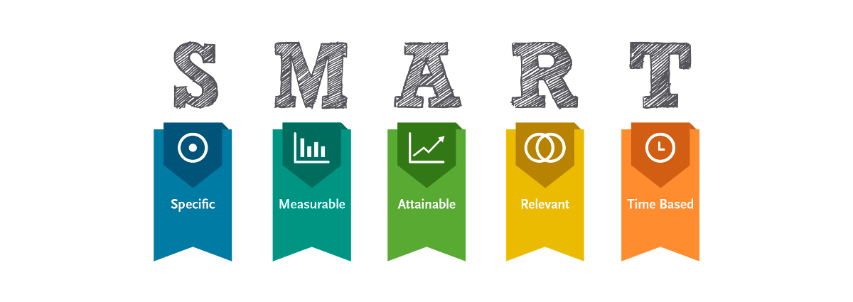
•Selecciona tu métrico de éxito que continuarás midiendo a lo largo de la implementación de tus propuestas.
•Establece el objetivo a alcanzar de tu métrico.
•Selecciona por lo menos un métrico secundario y uno consecuente que enfatice el métrico de éxito o principal.
•Utiliza los formatos SMART para la adecuada selección de métricos.

Siglas SMART | Descripción | Preguntas para el SMART | Objetivos SMART
S | Specific | ¿Qué quieres lograr? | Diseñar un semestre enfocado en el aprendizaje y desarrollo continuo mediante la adquisición de conocimientos y habilidades en herramientas de Lean y Six Sigma.
M | Measurable | ¿Cuándo se logrará la meta? | Se dispone de herramientas como Git y GitHub para monitorear el progreso semanal, complementadas con pruebas previas semanales que evalúan el conocimiento adquirido.
A | Attainable | ¿Cómo sabrás cuando has logrado tu objetivo? | Los estudiantes entregan las actividades puntualmente, alcanzan calificaciones superiores a 70 en los preexámenes y exámenes, y más del 50% expresan opiniones favorables sobre el curso.
R | Relevant | ¿Cómo se puede lograr la meta? | Completar un semestre dedicado al aprendizaje y mejora continua mediante herramientas de Lean y Six Sigma es fundamental para que los estudiantes desarrollen la capacidad de abordar y resolver problemas de manera eficiente y precisa en su ámbito profesional.
T | Timely | ¿La meta satisfarsera sus necesidades a corto y largo plazo? | El objetivo cuenta con un plazo establecido, ya que el curso se desarrollará a lo largo de un semestre, de agosto a diciembre. Durante este periodo, se aplicarán evaluaciones semanales y, al cierre de cada unidad, se realizará una evaluación integral. Además, el progreso del proyecto integrador será monitoreado de forma semanal a lo largo de todo el curso.

Ishikawa
Ishikawa
 | Líder: | Miguel Angel Lorenzo Dominguez
 | Proyecto: | Resolucion de problemas de actividades de git hub con la aplicación de herramientas Lean y Six Sigma
 | Sponsor: | LUIS ALBERTO ANGELES HURTADO
 | Área: | Ingeneria Industrial
 | Fecha: | 2024-11-08

Categoría 1
Categoría 2
Categoría 3

5W y 2H

Categoría 4
Categoría 5
Categoría 6

LSS International ® Todos los derechos reservados Prohibida su reproducción total o parcial por cualquier método

Pareto
Pareto
 |  | Líder: | Miguel Angel Lorenzo Dominguez
 |  | Proyecto: | Resolucion de problemas de actividades de git hub con la aplicación de herramientas Lean y Six Sigma
 |  | Sponsor: | LUIS ALBERTO ANGELES HURTADO
 |  | Área: | Ingeneria Industrial
 |  | Fecha: | 2024-11-08

Coloca aquí el título del gráfico
 | Datos recolectados |  | Porcentaje acumulado
Causa 9 | 60 | P1 | 12%
Causa 16 | 56 | P2 | 24%
Causa 15 | 50 | P3 | 34%
Causa 10 | 48 | P4 | 43%
Causa 4 | 43 | P5 | 52%
Causa 5 | 33 | P6 | 59%
Causa 6 | 28 | P7 | 65%
Causa 7 | 28 | P8 | 70%
Causa 8 | 27 | P9 | 76%
Causa 1 | 23 | P10 | 80%
Causa 3 | 19 | P11 | 84%
Causa 11 | 19 | P12 | 88%
Causa 12 | 18 | P13 | 92%
Causa 13 | 15 | P14 | 95%
Causa 14 | 14 | P15 | 98%
Causa 2 | 12 |  | 100%
Instrucciones
1. Ingresa las categorías y frecuencias observadas en la tabla que se muestra a continuación, no es necesario ingresarlas en orden. Puedes ingresar hasta 25 categorías. 2. En la hoja que se llama Cálculos, ingresa en la columna etiquetas, como quieres que aparezca la categoría en el eje x. No borres ni modifiques las celdas de la hoja cálculos.

Categorías | Frecuencias
Causa 1 | 23
Causa 2 | 12
Causa 3 | 19
Causa 4 | 43
Causa 5 | 33
Causa 6 | 28
Causa 7 | 28
Causa 8 | 27
Causa 9 | 60
Causa 10 | 48
Causa 11 | 19
Causa 12 | 18
Causa 13 | 15
Causa 14 | 14
Causa 15 | 50
Causa 16 | 56

 |  |  | LSS International ® Todos los derechos reservados Prohibida su reproducción total o parcial por cualquier método

